Лист1
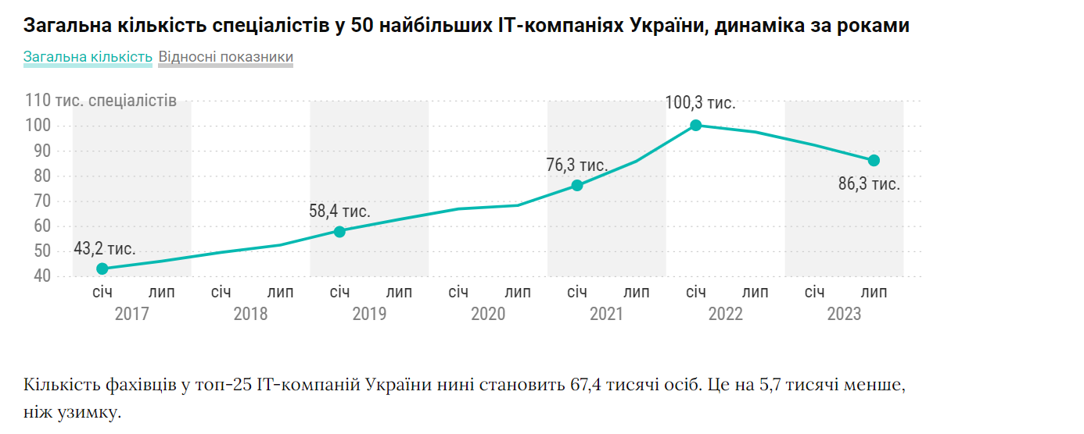
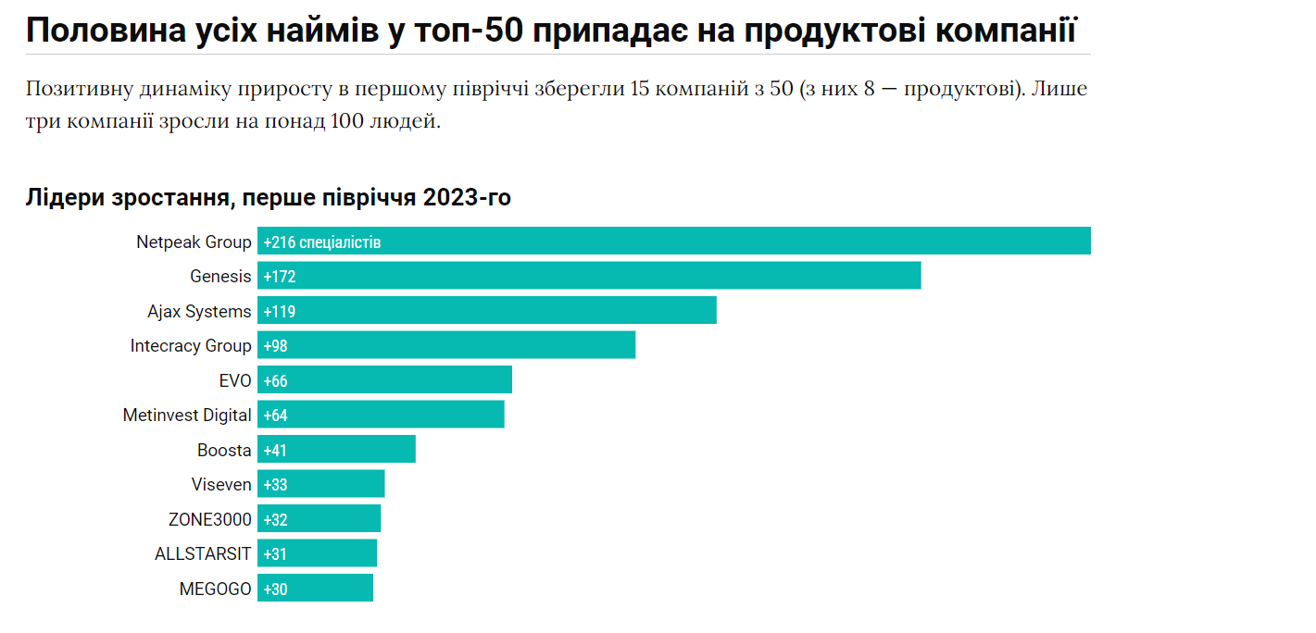
Назва | Кількість спеціалістів 2023 | Кількість технічних спеціалістів 2023 | Зміна загальної кількості в порівнянні з 2022 | % технічних | % зростання | Розташування головного офісу в Україні(де працює більше людей) | Прибуток (приблизний)
Epam | 10230 | 9300 | -1145 | 0.90909090909 | -0.1119257087 | Київ | 5894014.5
SoftServe | 8326 | 6356 | -1124 | 0.76339178477 | -0.13499879894 | Київ | 4797024.9
GlobalLogic | 6560 | 6140 | -375 | 0.93597560976 | -0.057164634146 | Київ | 3779544
Evoplay | 4011 | 2337 | -200 | 0.58264771877 | -0.049862877088 | Київ | 2310937.65 |  |  | https://jobs.dou.ua/top50/
Luxoft | 3700 | 3000 | -100 | 0.81081081081 | -0.027027027027 | Київ | 2131755
Ajax Systems | 2899 | 818 | 119 | 0.28216626423 | 0.041048637461 | Київ | 1670258.85 |  |  | https://dou.ua/lenta/articles/top-50-summer-2023/?from=jobs
Ciklum | 2650 | 2310 | -152 | 0.87169811321 | -0.057358490566 | Київ | 1526797.5
Intellias | 2560 | 2065 | -143 | 0.806640625 | -0.055859375 | Київ | 1474944 |  |  | https://dou.ua/lenta/articles/portrait-2022/
DataArt | 2500 | 2150 | -250 | 0.86 | -0.1 | Київ | 1440375
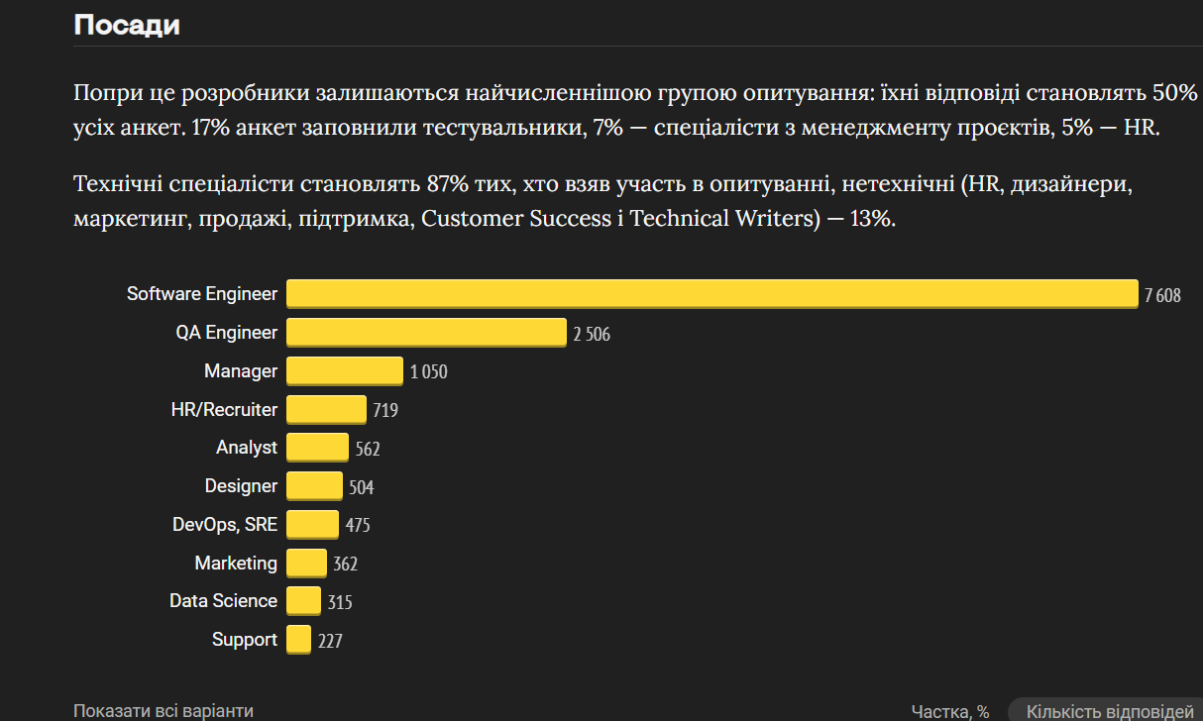
ZONE3000 | 2375 | 2232 | 32 | 0.93978947368 | 0.013473684211 | Харків | 1368356.25
Genesis | 2278 | 1019 | 172 | 0.44732221247 | 0.075504828797 | Київ | 1312469.7
NIX | 2000 | 1800 | -500 | 0.9 | -0.25 | Харків | 1152300
Sigma Software | 1890 | 1410 | -10 | 0.74603174603 | -0.005291005291 | Київ | 1088923.5
Infopulse | 1876 | 1558 | -209 | 0.83049040512 | -0.11140724947 | Київ | 1080857.4
N-iX | 1831 | 1587 | -52 | 0.86673948662 | -0.02839978154 | Київ | 1054930.65
ELEKS | 1682 | 1332 | -98 | 0.79191438763 | -0.058263971463 | Київ | 969084.3
Playrix | 1271 | 841 | -2 | 0.66168371361 | -0.0015735641227 | Київ | 732286.65
Avenga | 1254 | 957 | -54 | 0.76315789474 | -0.043062200957 | Київ | 722492.1
Capgemini | 1225 | 1116 | -315 | 0.91102040816 | -0.25714285714 | Київ | 705783.75
Grid Dynamics | 1200 | 1000 | -374 | 0.83333333333 | -0.31166666667 | Київ | 691380
Netcracker | 1100 | 965 | -100 | 0.87727272727 | -0.090909090909 | Київ | 633765
AUTODOC | 1043 | 555 | -24 | 0.53211888782 | -0.0230105465 | Київ | 600924.45
EVO | 989 | 370 | 66 | 0.37411526795 | 0.066734074823 | Київ | 569812.35
ALLSTARSIT | 974 | 870 | 31 | 0.8932238193 | 0.0318275154 | Київ | 561170.1
Room 8 Group | 967 | 727 | -90 | 0.75180972079 | -0.093071354705 | Київ | 557137.05
Temabit Fozzy Group | 945 | 580 | -45 | 0.61375661376 | -0.047619047619 | Київ | 544461.75
SQUAD | 941 | 860 | -157 | 0.91392136026 | -0.16684378321 | Київ | 542157.15
Intecracy Group | 891 | 834 | 98 | 0.93602693603 | 0.10998877666 | Київ | 513349.65
GeeksForLess Inc. | 860 | 750 | 0 | 0.87209302326 | 0 | Київ | 495489
Metinvest Digital | 853 | 690 | 64 | 0.80890973036 | 0.075029308324 | Київ | 491455.95
Netpeak Group | 835 | 292 | 216 | 0.3497005988 | 0.25868263473 | Київ | 481085.25
Plarium | 826 | 677 | -77 | 0.8196125908 | -0.093220338983 | Київ | 475899.9
Onseo | 814 | 658 | -15 | 0.80835380835 | -0.018427518428 | Київ | 468986.1
Astound Commerce | 800 | 780 | -80 | 0.975 | -0.1 | Київ | 460920 |  |  | Середня ЗП зважена: | 1920.5
Playtech | 781 | 749 | 20 | 0.9590268886 | 0.025608194622 | Київ | 449973.15 |  |  | 0.5(програмісти)*2600+0.17(тестувальники)*1800+0.07(ПМ)*2100+0.05(рекрути)*1000+0.04(БА)*2300+0.017(інші)*1500
Ubisoft | 780 | 742 | -47 | 0.95128205128 | -0.060256410256 | Київ | 449397
Trinetix | 780 | 685 | 4 | 0.87820512821 | 0.0051282051282 | Київ | 449397 |  |  | Прибуток будемо рахувати як: (середня зп на спец * на ксть прац)* 30% (маржа)
TECHIA Holding | 769 | 191 | 12 | 0.24837451235 | 0.015604681404 | Київ | 443059.35
GR8 Tech | 750 | 430 | -808 | 0.57333333333 | -1.0773333333 | Київ | 432112.5
MEGOGO | 729 | 227 | 30 | 0.31138545953 | 0.041152263374 | Київ | 420013.35
Playtika | 700 | 630 | -150 | 0.9 | -0.21428571429 | Київ | 403305
airSlate | 679 | 626 | -61 | 0.92194403535 | -0.089837997054 | Київ | 391205.85
Innovecs | 665 | 570 | -140 | 0.85714285714 | -0.21052631579 | Київ | 383139.75
Svitla Systems | 658 | 545 | -38 | 0.8282674772 | -0.057750759878 | Київ | 379106.7
ISD | 650 | 600 | -50 | 0.92307692308 | -0.076923076923 | Львів | 374497.5
Boosta | 644 | 161 | 41 | 0.25 | 0.063664596273 | Київ | 371040.6
Vivesen | 638 | 479 | 33 | 0.75078369906 | 0.051724137931 | Київ | 367583.7
Creatio | 633 | 356 | 2 | 0.56240126382 | 0.0031595576619 | Київ | 364702.95
Gameloft | 625 | 495 | -16 | 0.792 | -0.0256 | Харків | 360093.75
AMC Bridge | 617 | 517 | -151 | 0.83792544571 | -0.24473257699 | Дніпро | 355484.55 | Відсоток Києва | 0.9
Середні | 1725.08 | 1338.78 | -124.24 | 0.75169938113 | -0.069460419524 |  | 993904.842
Сумма | 86254 | 66939 | -6212 | 37.584969056 | -3.4730209762 |  | 49695242.1
Кількість фахівців у 50 найбільших IT-компаніях України продовжує скорочуватися. За останнє півріччя мінус 6100 осіб, або 6,6%. Пояснити це продуктом

